Z-7
Код Гермеса | Описание | Фото детали | Фото места установки | наличие | цена
10019 | замок в сборе | 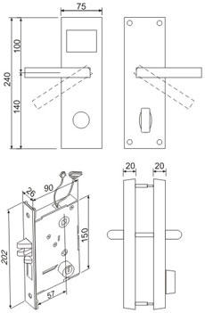 |  |  | 12120
3725 | механическая часть замка |  |  |  | 7270
 | 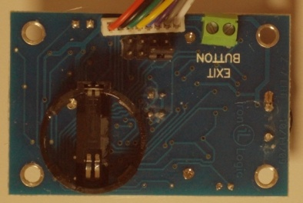 контроллер замка | 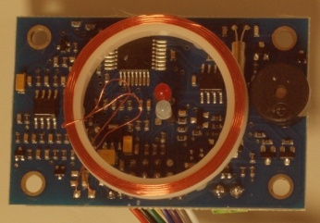 |  |  | 4000
 | накладки с контроллером но без мех части |  |  |  | 5000
 | накладка внешняя без контроллера |  |  |  | 2000
 | накладка внутренняя с батарейным отсеком |  |  |  | 2000
 | батарейный отсек | 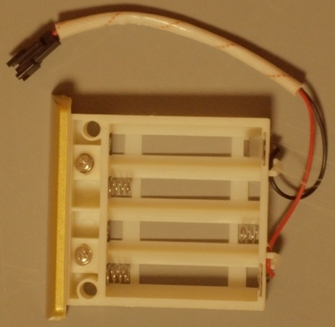 |  |  | 500
 | спиральная пружина ручки | 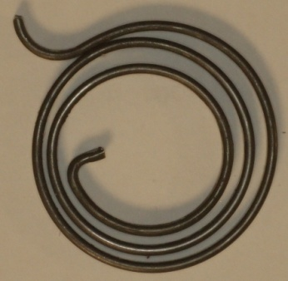 |  |  | 1000
12396 | Рычаг |  | 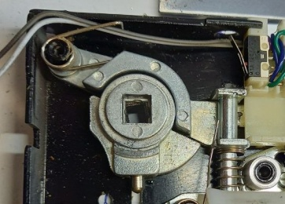 | 65 | 1500
12398 | Поворотный стопор | 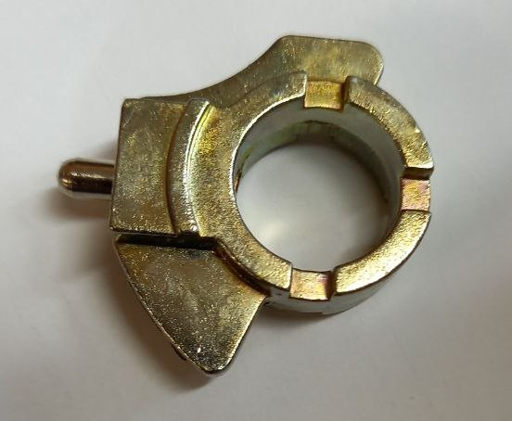 |  | 25 | 2000
8705 | втулка |  | 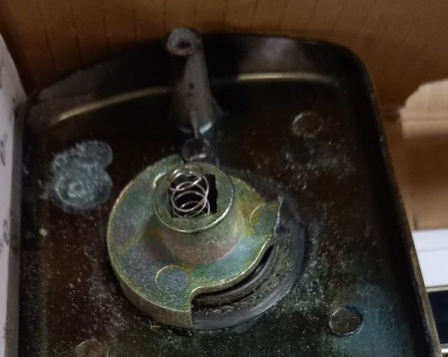 | нет | 1000
 | втулка , новый вариант |  | 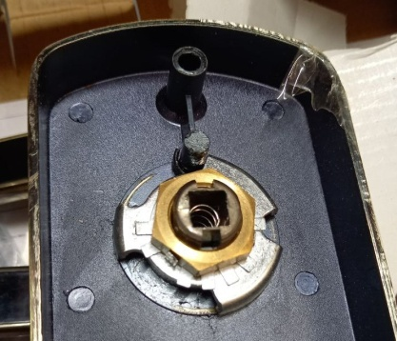 | нет | 1000
8508 | ригель-защелка | 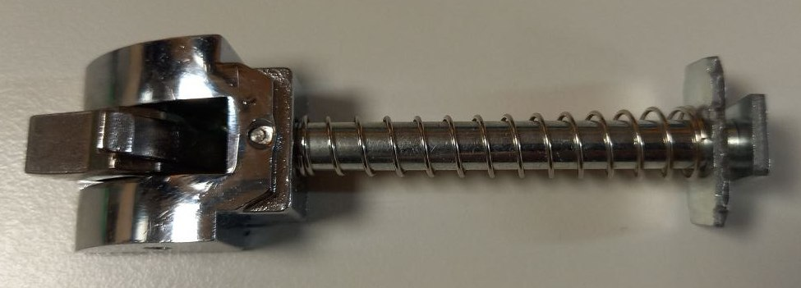 |  |  | 2000
 | ригель основной | 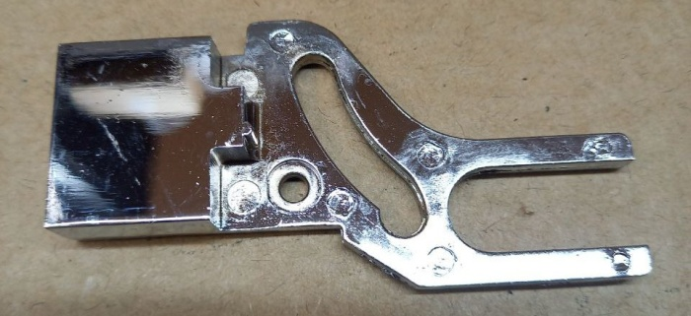 |  |  | 2000
 | пружина ригеля |  | 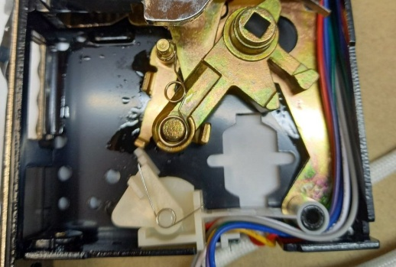 |  | 500
14648 | цилиндер замка | 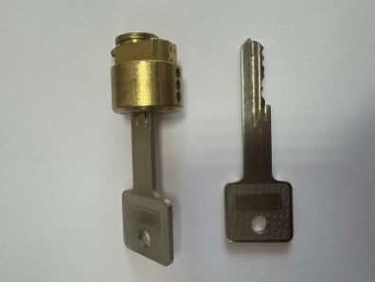 |  |  | 2000
 | монтажный комплект | 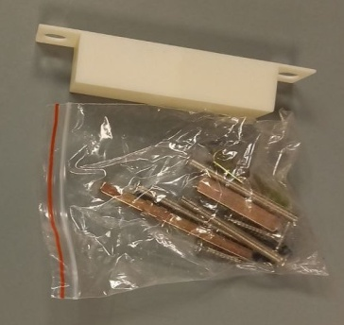 |  |  | 700
 | ответная часть замка |  |  |  | 300
 | втулка поворотная | 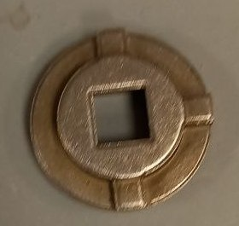 |  |  | 100
 | пружина привода штока |  |  | 5000 | 100

